画面レイアウト
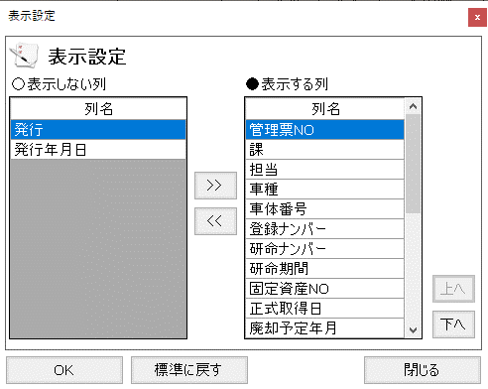
概要
列の表示・非表示や表示順を設定する。

画面レイアウト

 | KKS03240 | 表示設定

